Sheet1
Kvitto

 |  |  |  |  |  |  | Instruktioner för att fylla i mallen
 |  |  |  |  |  |  |  | Kvitto mall - instruktioner

 |  |  |  |  |  |  | Fler verktyg från Zervant
 |  |  |  |  |  |  |  | Fakturamall för Excel
 |  |  |  | Mottagare |  |  |  | Offertmall för Excel
Datum: | 2021-05-04 |  |  | Kundföretag Ab |  |  |  | Körjournal för Excel
Kvittonummer: | 143 |  |  | Bengt Betalarson
 |  |  |  | Köpvägen 12 c
 |  |  |  | 123 45 Hemstad

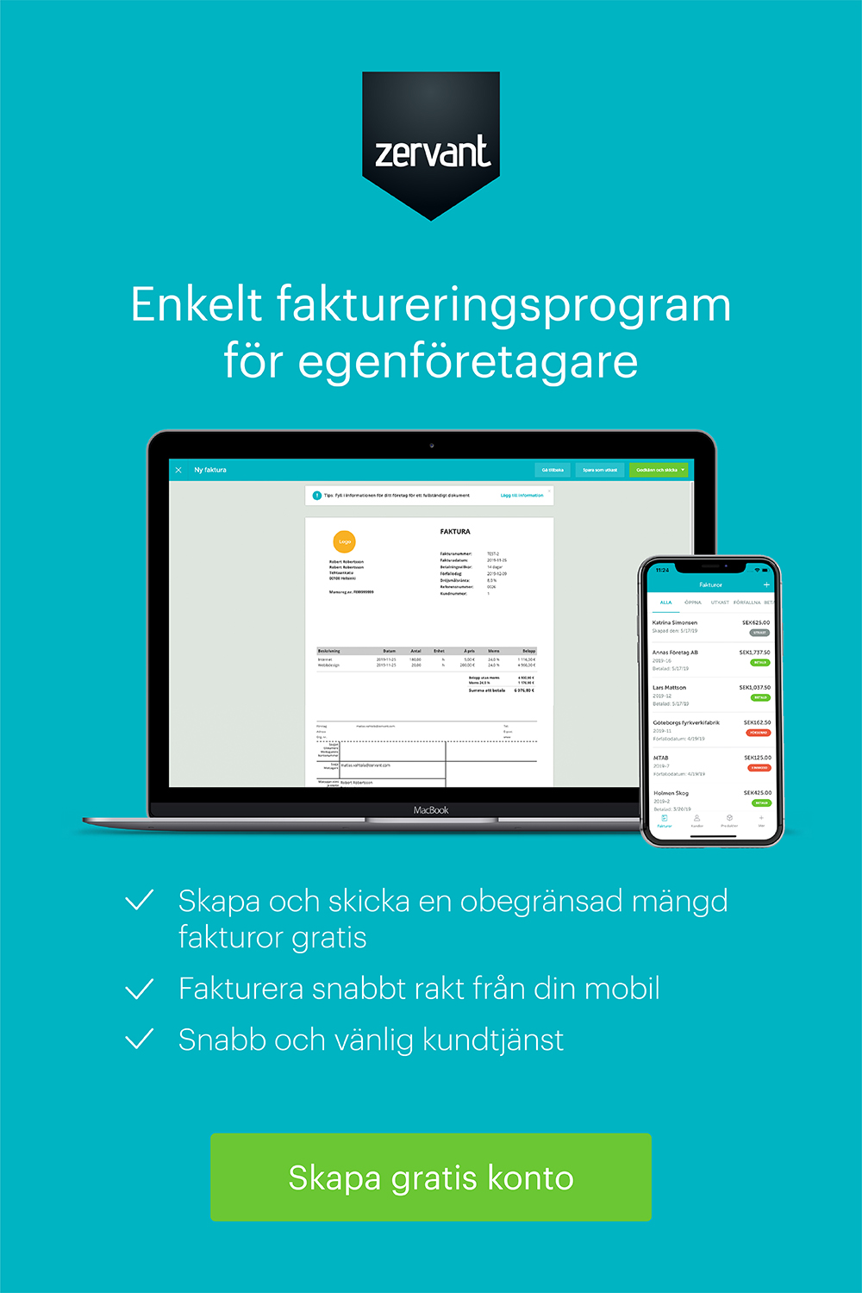
Tilläggsinformation

Beskrivning | Antal | Enhet | à pris | Moms | Moms kr | Belopp
Barncykel 12" | 1 | st | 900.00 kr | 25% | 225.00 kr | 1,125.00 kr
Cykelhjälm | 1 | st | 235.00 kr | 25% | 58.75 kr | 293.75 kr

 |  |  |  |  | Belopp före moms | 1,135.00 kr
 |  |  |  |  | Total moms | 283.75 kr
 |  |  |  |  | Totalt | 1,418.75 kr

Exempelföretag Ab |  |  |  |  | Kontaktuppgifter
Företagsgatan 2 |  |  |  |  | Freddy Företagare
123 45 Hemstad |  |  |  |  | Telefon: +46-123456789
Sverige |  |  |  |  | Epost: freddy@foretag.se
Org.nr. 123456-7890 |  |  |  |  | www.foretag.se
Momsreg.nr. SE1234567890

